Emoções por segundo
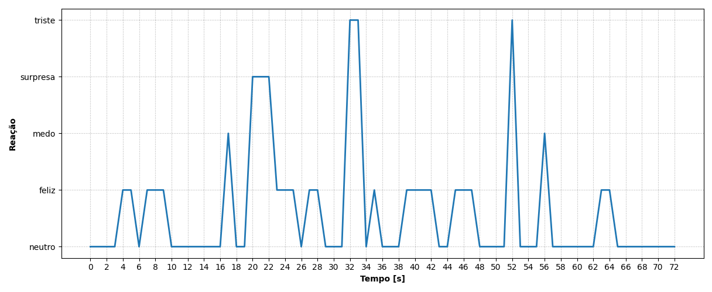
REAÇÃO | TEMPO [s]
neutro | 0
neutro | 1
neutro | 2
neutro | 3
feliz | 4
feliz | 5
neutro | 6
feliz | 7
feliz | 8
feliz | 9
neutro | 10
neutro | 11
neutro | 12
neutro | 13
neutro | 14
neutro | 15
neutro | 16
medo | 17
neutro | 18
neutro | 19
surpresa | 20
surpresa | 21
surpresa | 22
feliz | 23
feliz | 24
feliz | 25
neutro | 26
feliz | 27
feliz | 28
neutro | 29
neutro | 30
neutro | 31
triste | 32
triste | 33
neutro | 34
feliz | 35
neutro | 36
neutro | 37
neutro | 38
feliz | 39
feliz | 40
feliz | 41
feliz | 42
neutro | 43
neutro | 44
feliz | 45
feliz | 46
feliz | 47
neutro | 48
neutro | 49
neutro | 50
neutro | 51
triste | 52
neutro | 53
neutro | 54
neutro | 55
medo | 56
neutro | 57
neutro | 58
neutro | 59
neutro | 60
neutro | 61
neutro | 62
feliz | 63
feliz | 64
neutro | 65
neutro | 66
neutro | 67
neutro | 68
neutro | 69
neutro | 70
neutro | 71
neutro | 72

Ranking de reações
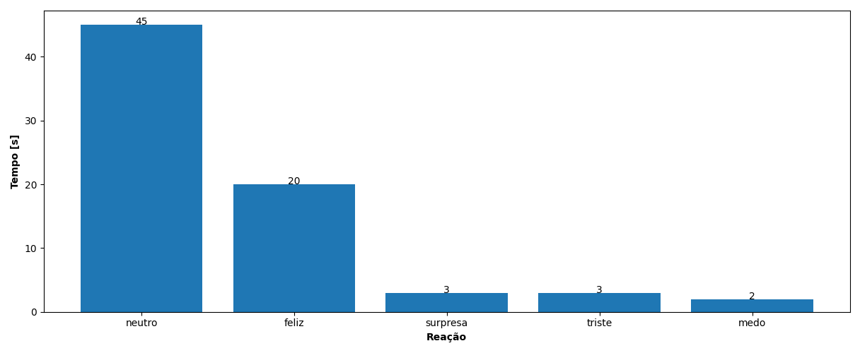
REAÇÃO | TEMPO [s]
neutro | 45
feliz | 20
surpresa | 3
triste | 3
medo | 2

